Conto economico dellanno N
costi e ricavi monetari | costi e ricavi non monetari |  | Movimentazioni intervenute nelle immobilizzazioni secondo la Nota Integrativa
casi particolari di questo esercizio
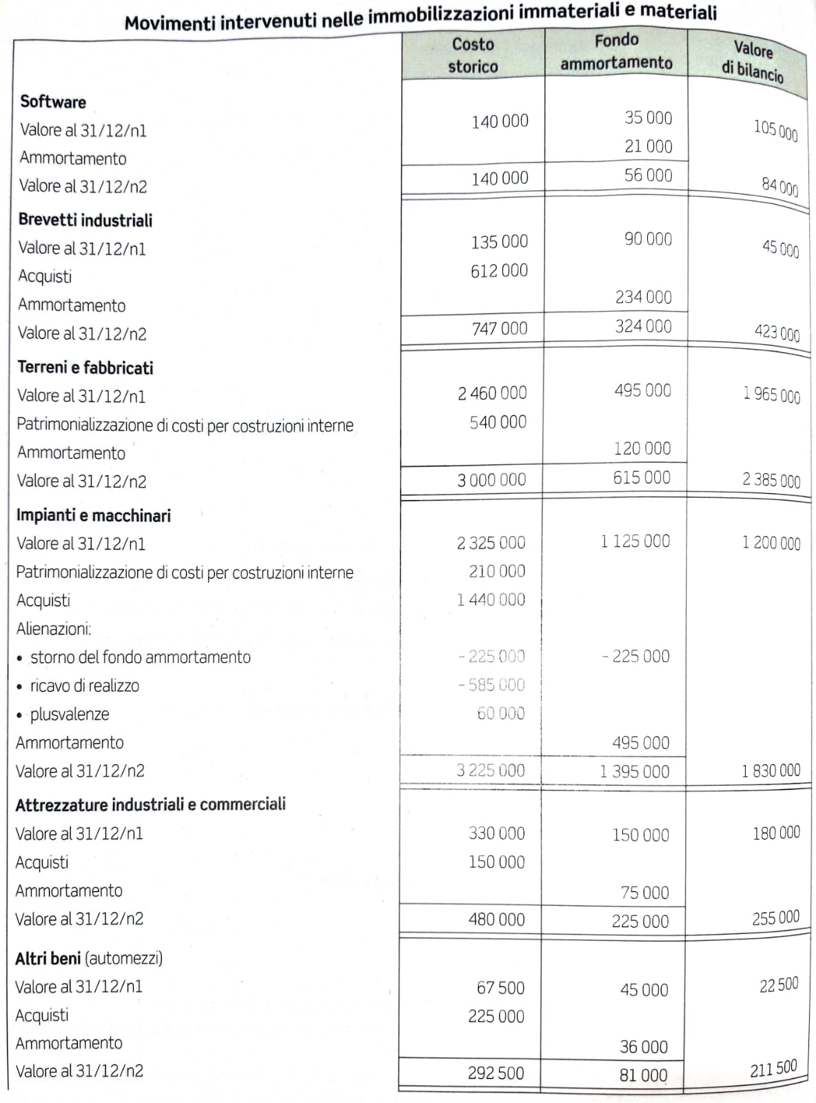
CONTO ECONOMICO ANNO N

A) Valore della produzione
Ricavi delle vendite e delle prestazioni |  | 13,894,000.00
Variazioni delle rimanenze di prodotti in corso di lavorazione, semilavorati e finiti |  | 360,000.00
Incremento di immobilizzazioni per lavori interni |  | 750,000.00
Altri ricavi e proventi |  | 387,000.00

TOTALE A |  | 15,391,000.00

B) Costi delle produzione
Costi per materie prime, sussidiarie, di consumo e merci |  | 4,790,000.00
Costi per servizi |  | 969,400.00
Costi per godimento di beni di terzi |  | 65,500.00
Costi per il personale:
- salari e stipendi |  | 5,525,600.00
- oneri sociali |  | 1,890,000.00
- TFR |  | 397,500.00
Ammortamenti e svalutazioni:
- ammortamento delle immobilizzazioni immateriali |  | 255,000.00
- ammortamento delle immobilizzazioni materiali |  | 726,000.00
Svalutazione dei crediti compresi nell'attivo circolante e delle disponibilità liquide |  | 70,000.00
Variazioni delle rimanenze di materie prime, sussidiarie, di consumo e merci |  | -60,000.00

TOTALE B |  | 14,629,000.00

Differenza tra valore e costi della produzione (A-B) |  | 762,000.00

C) Proventi e oneri finanziari
altri ricavi e proventi (interessi attivi) |  | 18,000.00
Interessi e altri oneri finanziari |  | -204,000.00

TOTALE C |  | -186,000.00

Risultato economico prima delle imposte |  | 576,000.00
Imposte dell'esercizio |  | -216,000.00

REDDITO D'ESERCIZIO |  | 360,000.00

